A Y II D4
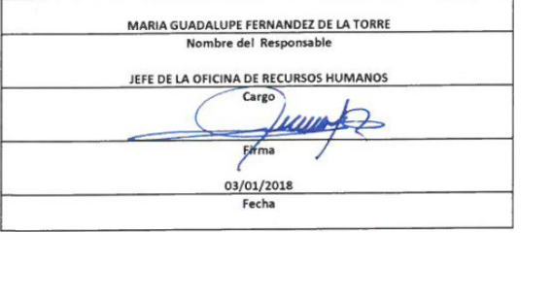
Formato: Personal con Licencia |  |  |  |  |  |  |  |  |  |  |  |  |  |  |  |  |  | ENTIDAD FEDERATIVA: | Baja California
Fondo de Aportaciones para la Educación Tecnológica y de Adultos/Instituto Nacional para la Educación de los Adultos (FAETA/INEA) |  |  |  |  |  |  |  |  |  |  |  |  |  |  |  |  |  |  | 4to Trimestre 2017

R.F.C. | CURP | NOMBRE | Clave integrada | Clave Presupuestal |  |  |  |  |  |  | Periodo Licencia |  | Percepciones pagadas en el Periodo de la Licencia con Presupuesto Federal* | Percepciones pagadas en el Periodo de la Licencia con Presupuesto de otra fuente* | Clave CT Origen | Licencia |  | Descripción de la Licencia
 |  |  |  | Partida Presupuestal | Código de Pago | Clave de Unidad | Clave de Sub Unidad | Clave de Categoría | Horas Semana Mes | Número de Plaza | Inicio | Conclusión |  |  |  | Clave | Tipo

MEAM651229739 | MEAM651229MBCDNY05 | MYRNA LETICIA MEDINA ANDRADE | 831011714T0382003 | 83101 | 1 | 7 | 14 | T03820 | 0 | 3 | 2017-11-01 | 2017-12-31 | 0.00 | 0.00 | 02FIA0001I | 11 | SIN GOCE DE SUELDO | 11
Total Personas : | 1 |  |  |  |  |  |  |  | Total Plazas : |  | 1 | Total Pto. Federal |  | 0.00

 |  |  |  |  |  |  |  |  |  |  |  | Total Ppto. Otras Fuentes

*Total de Percepciones reportadas por la Entidad Federativa como pagadas al trabajador durante la Licencia.
Fuente : Información proporcionada por las Entidades Federativas.

